상품제안서
귀여운 3가지 동물모양의 고음질 무선 블루투스 스피커 | 상품코드: F27830

 |  |  |  |  |  |  | 02-412-0044 | www.easy1.co.kr
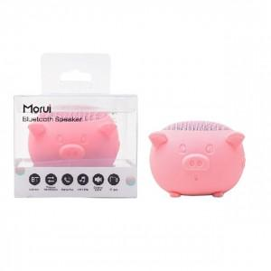

【상세/제작정보】

【인쇄/포장옵션】 | / 포장불가능

【공급단가】 | 수량 | 100~ | 300~ | 500~ | 1,000~ | 3,000~
*VAT별도 | 단가 | 5,750원 | 5,650원 | 5,520원 | 5,380원 | 5,290원

【상품 URL】 | http://www.easy1.co.kr/src/goods_detail.php?gdno=27830

